Лист1
ТОРГОВАЯ КОМПАНИЯ "от Буториных"
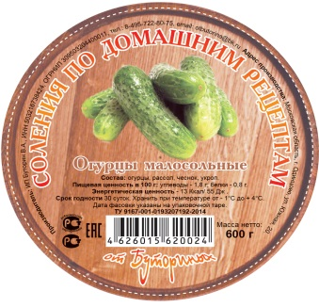
143000, Московская область, г. Одинцово, ул. Южная
ИНН 503216738424
ОГРН 309503204400011

тел. 8-495-722-80-75
otbutorina@bk.ru
 | ПРАЙС ЛИСТ
№ | Наименование | Масса (кг) | Цена (руб)
1 | Капуста квашеная с морковью | 0,25 | 22
 |  | 0,5 | 39
 |  | 0,9 | 59
2 | Капуста квашеная с клюквой | 0,5 | 47
 |  | 0,9 | 68
3 | Капуста квашеная с клюквой и яблоками | 0,5 | 48
 |  | 0,9 | 69
4 | Капуста квашеная кисло-сладкая | 0,9 | 63
5 | Капуста с хреном и яблоками | 0,7 | 59
8 | Огурцы соленые | 0.6 | 69
9 | Огурцы малосольные | 0.6 | 102
10 | Помидоры зеленые соленые | 0.5 | 68
11 | Помидоры красные соленые | 0,5 | 72
12 | Имбирь маринованный | 0,25 | 53
13 | Морковь по корейски | 0,25 | 32

14 | Капуста квашеная с морковью | 5 | договорная
15 | Капуста квашеная с клюквой | 5 | договорная
16 | Капуста квашеная с клюквой и яблоками | 5 | договорная
17 | Капуста квашеная кисло-сладкая | 5 | договорная
18 | Помидоры зеленые соленые | 3 | договорная
19 | Помидоры черри малосольные | 3
20 | Огурцы соленые | 3 | договорная
21 | Яблоки моченые | 2,5 | договорная
22 | Чеснок маринованный белый/красный | 3 | 0
23 | Черемша | 3
24 | Перец острый | 3
25 | Морковь по корейски/острая | 3
26 | Морская капуста | 3
27 | Фунчоза по корейски тонкая/широкая | 3
28 | Шампиньоны маринованные | 3
29 | Грибы опята | 3 | договорная
30 | Грибы грузди | 3 | договорная
31 | Спаржа по корейски | 3

